Sheet1
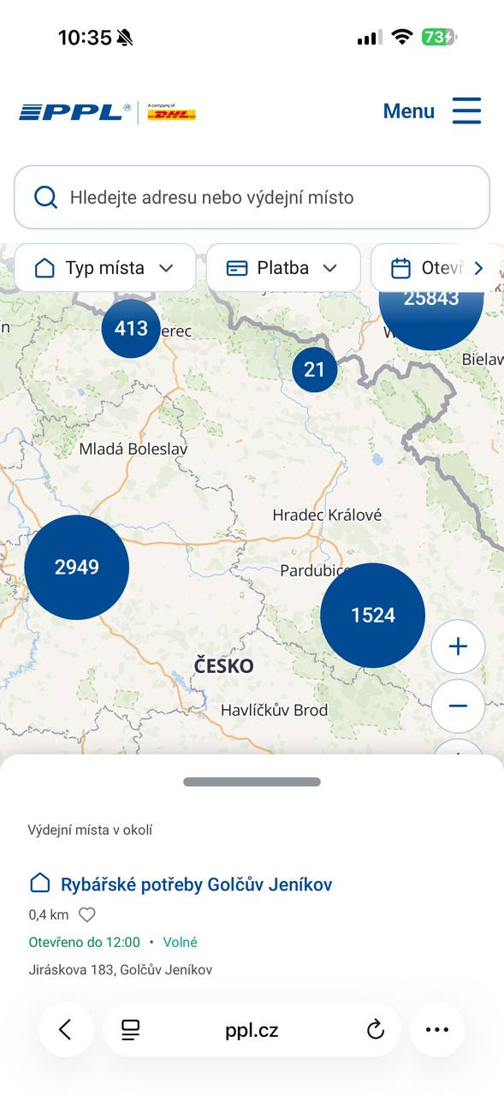
Поле | Значение
ID дефекта | BUG-01
Название | Перекрытие области карты нижней панелью на мобильном устройстве
Модуль | Карта пунктов выдачи
Устройство | iPhone 16 Pro Max
Priority | Medium
Severity | Low
Предусловие | Открыта страница карты пунктов выдачи PPL.cz на мобильном устройстве.
Шаги воспроизведения | 1. Открыть страницу карты пунктов выдачи. 2. Разрешить доступ к геолокации. 3. Дождаться отображения ближайших пунктов выдачи.
Ожидаемый результат | Карта и элементы управления отображаются полностью и остаются доступными пользователю.
Фактический результат | Нижняя панель со списком ближайших пунктов выдачи перекрывает значительную часть карты, ограничивая обзор интерфейса.
Статус | Open

